设备平面图
当设备状态发生变化或有设备报警发生时，设备上传设备状态和设备报警信息，同时定时上传工艺参数
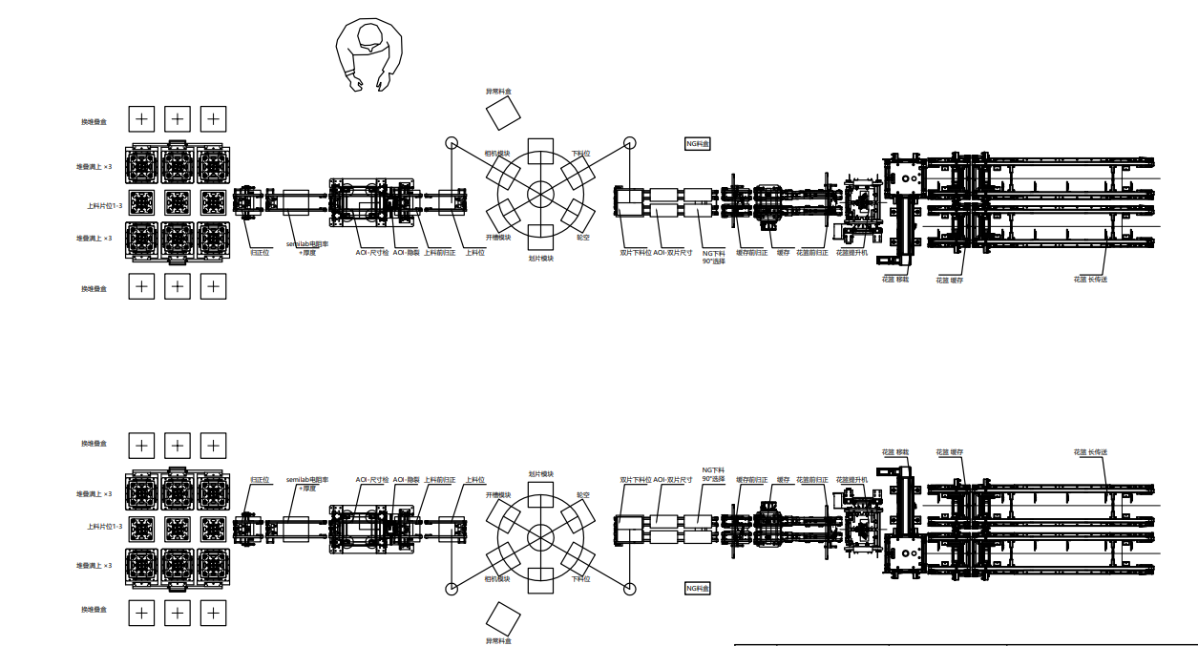
定时上传电池片投入产量
定时上传电池片产出产量
设备上传异常电池片的WaferID

设备上传检测电池片的WaferID和对应检测参数、图片
设备告知整片和半片的WaferID关联关系
设备读取花篮RFID，
并告知该花篮中的电池片数量和WaferID
下料轨道上花篮数量每变动一次，都上传MES轨道上的花篮数量，以及是否屏蔽AGV运输功能
设备读取料盒RFID，
MES返回料盒中的WaferID

调研需求
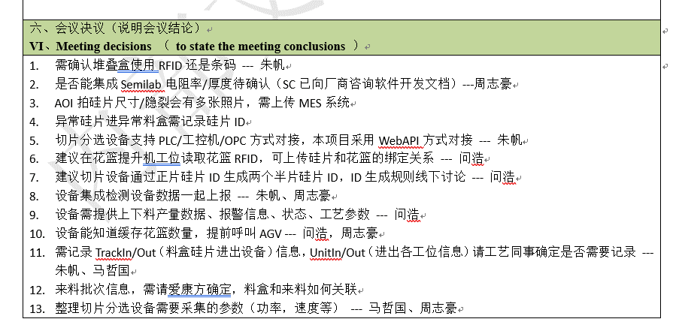
序号 | 问题 | 内容
1 | 设备通讯协议 | 采用http
2 | 进出料载具形式 | 进料碟片盒，出料花篮
3 | 设备是否集成RFID读头 | 进出料设备集成RFID读头
4 | WaferID产生方式（整片和半片） | 上料MES产生整片WaferID，下料设备生成半片WaferID，并关联整片与半片的绑定关系
5 | WaferID追溯方式 | 设备内部追溯
6 | 设备采集的参数 | 报警、设备状态、工艺参数、投入/产出产量、载具RFID编号、对接轨道上载具数量
7 | 整片与切完半片的关联关系 | 设备绑定并给出
8 | 与设备集成的在线检测设备的通讯方式 | 暂定设备给出
9 | 设备能否将WaferID传递给检测设备 | 询问中
10 | 检测设备采集的参数
11 | 设备控制

